JobPackageRequestList
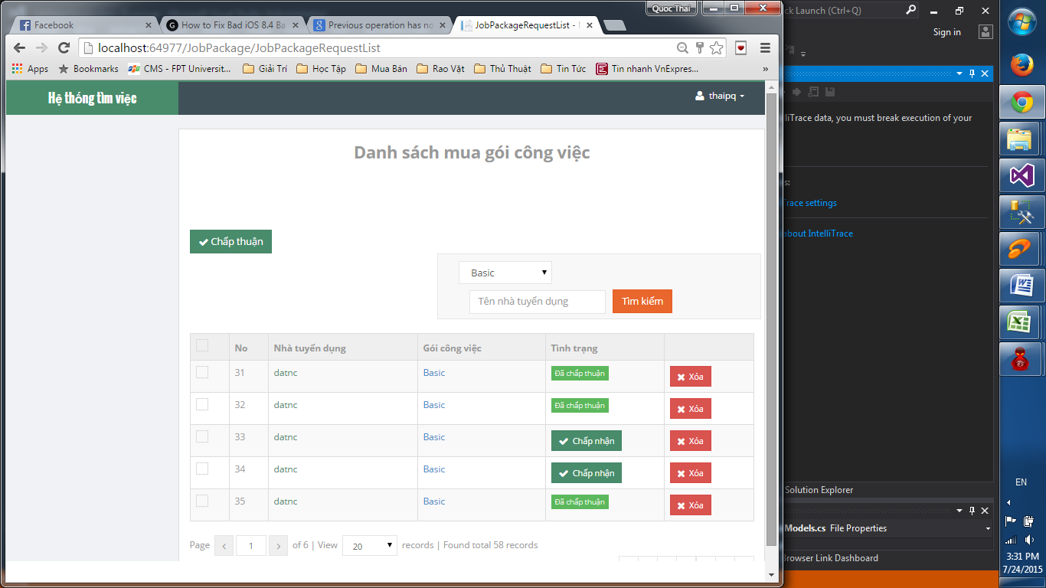

 | nút tìm kiếm không sd được

 | Giao diện bị bể.

 | Cần hiện thông báo validate khi không chọn bất kì ô nào?

 | 2 nút cùng 1 chức năng có cần thiết?

 | Nút xóa không dùng được.

 | Sau khi filer và chọn nút "chấp nhận" thì không quay về trang đã filter
 | mà truyền về trang chưa filter

 | Các nút dưới đây không sử dụng được

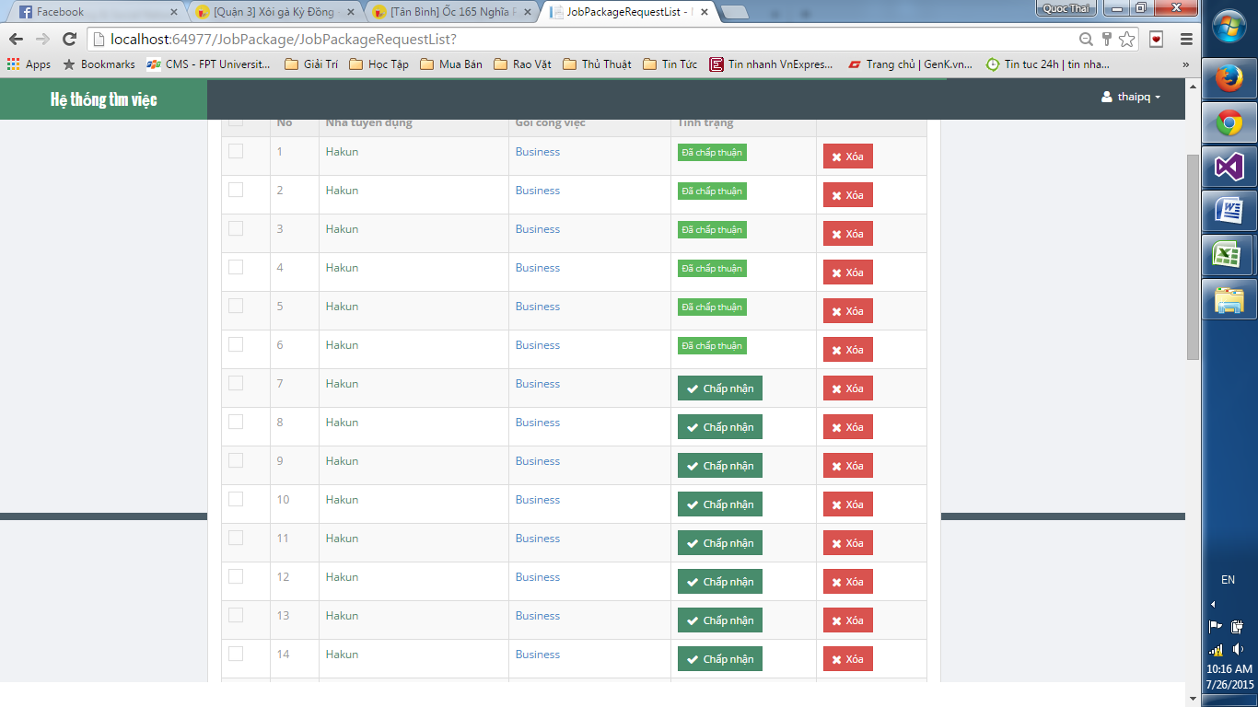

 | Chỗ này hiện có đúng?

28/7
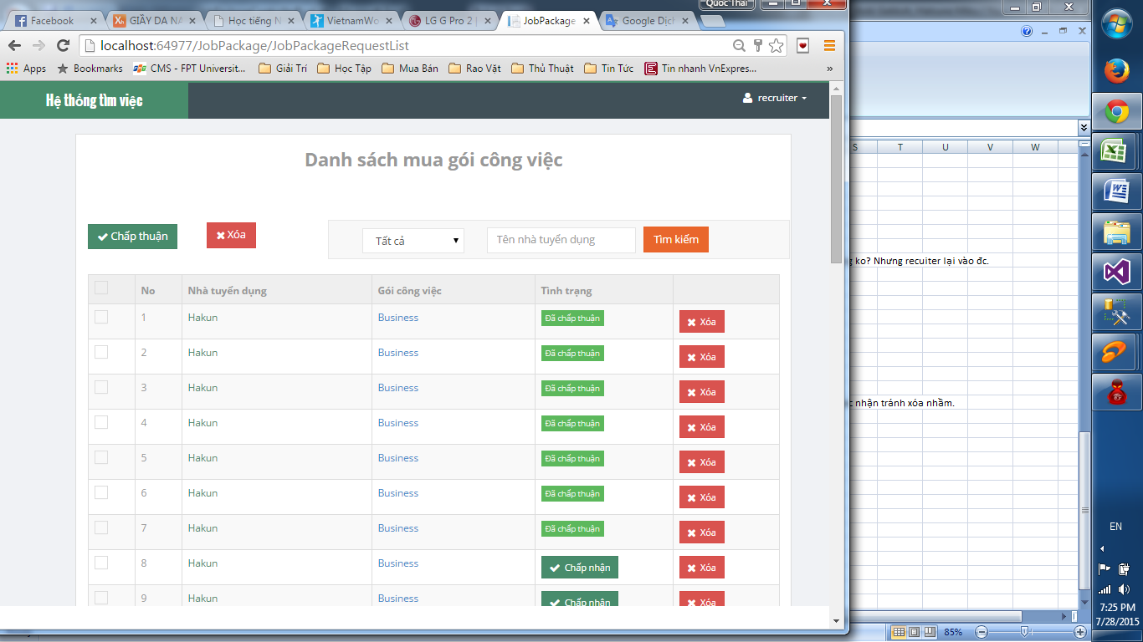

 | trang này của staff đúng ko? Nhưng recuiter lại vào đc.

 | Trước khi xóa nên có xác nhận tránh xóa nhầm.

Choose
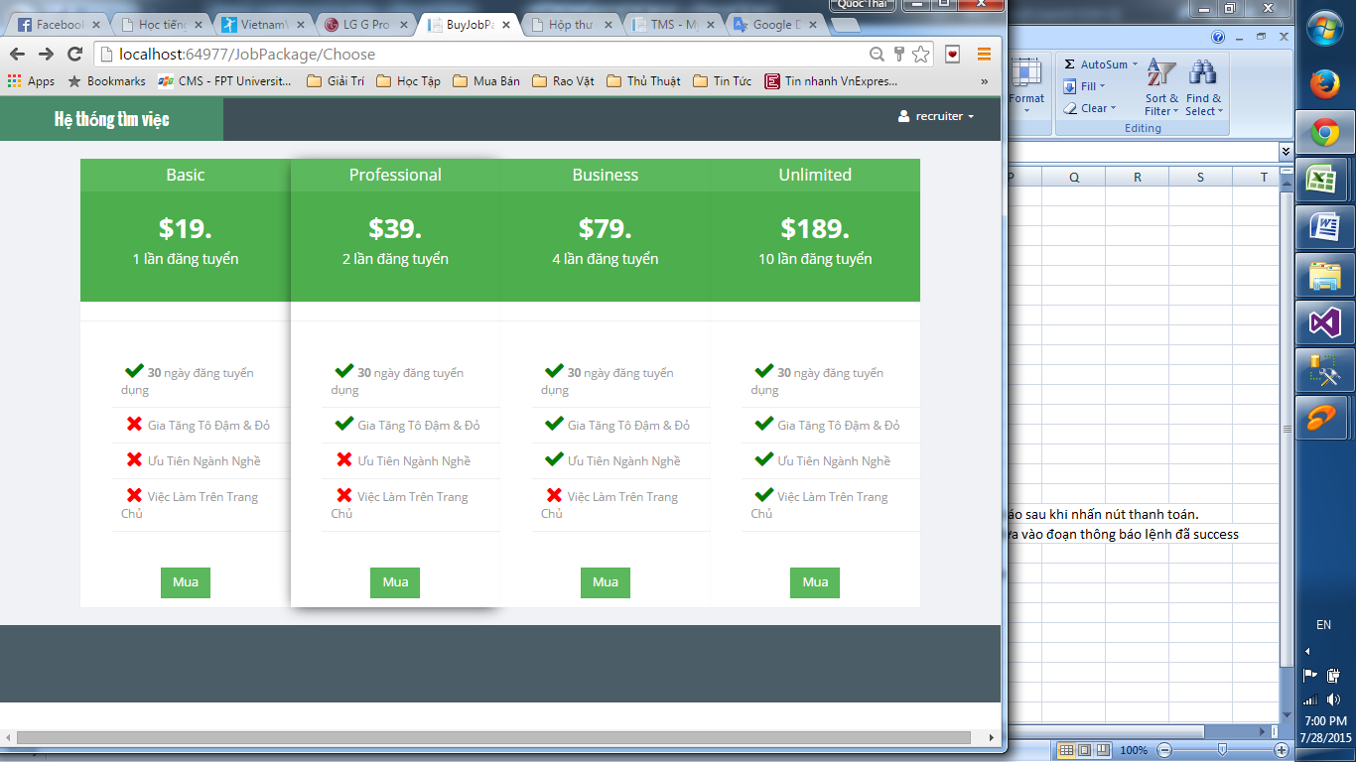

Những chỗ như thế này nên có dãi phân biệt
với package khác

Invoice
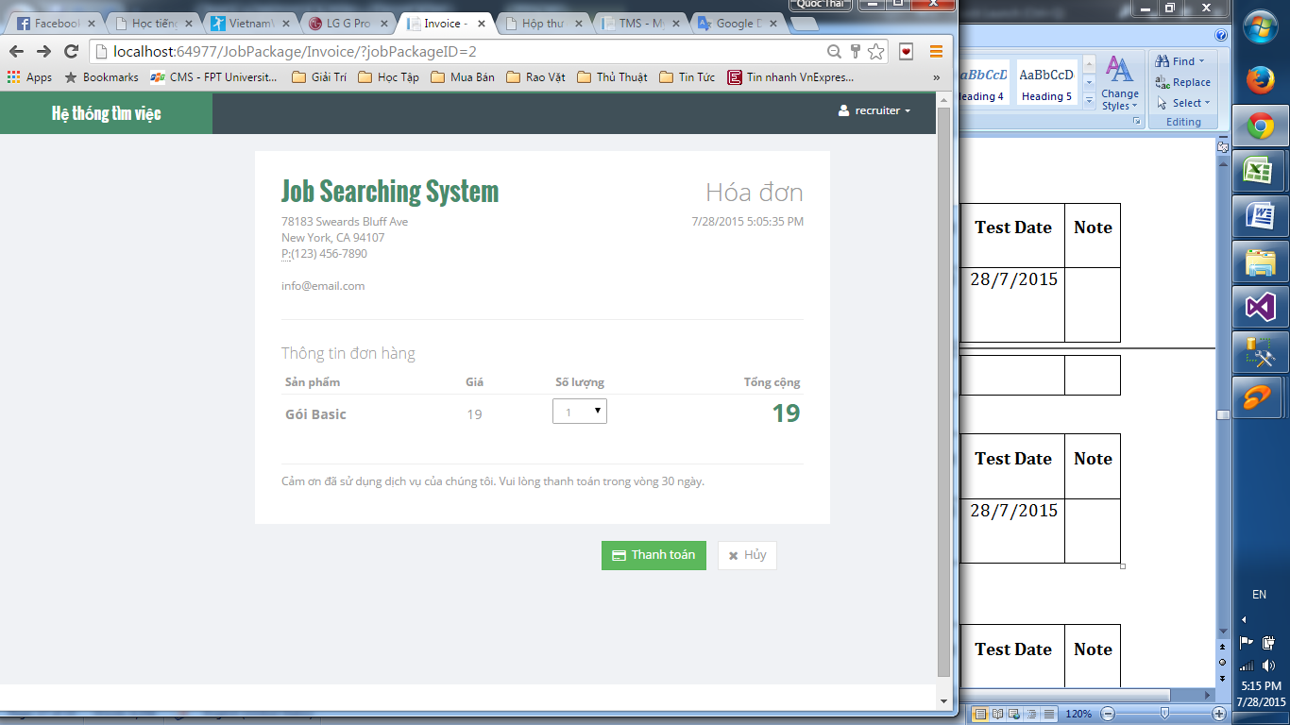

nên có thông báo sau khi nhấn nút thanh toán.
Câu này nên đưa vào đoạn thông báo lệnh đã success

Không sd được

